上海满亚商贸有限公司采购儿童杯碟系列4
上海满亚商贸有限公司--采购订单 儿童杯碟系列-4
No. | 品名 | 参考图片 | 参考规格 | 材质 | 数量(pcs) | 出口国家 | 报价公司 | 工厂含税价(RMB) | 备注
1 | 儿童杯 | 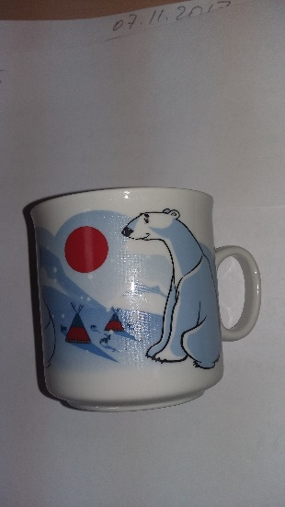 | 高度H:75mm+/-5mm 直径D:75mm+/-5mm | 白瓷杯/玻璃瓷杯 | 10K | 俄罗斯 |  |  | 无需印花
1 | 儿童餐盘 | 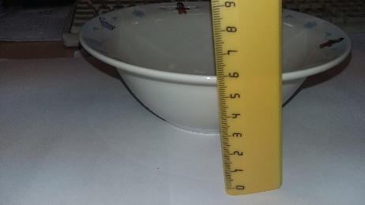 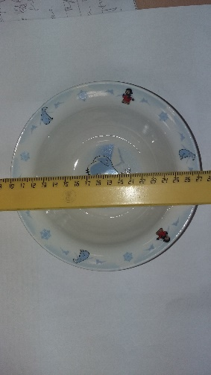 | 高度H:60mm+/-5mm 直径D:170mm+/-10mm | 白瓷杯/玻璃瓷杯 | 10K | 俄罗斯 |  |  | 无需印花

